Hoja1
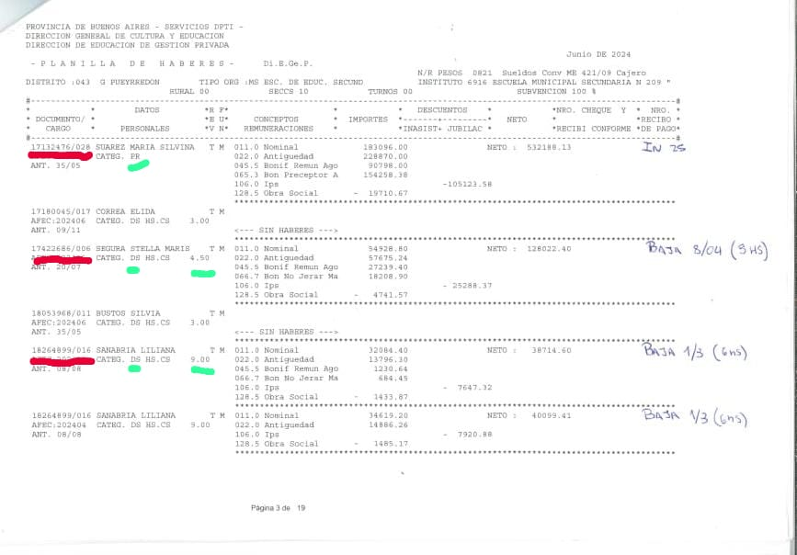
PLANTA FUNCIONAL
DNI/Sec. | Apellido y Nombre | Cargo | Horas
10112963/001 | PEROUTKA, SUSANA | DS | 3
10112963/002 | PEROUTKA, SUSANA | DS | 12
10115101/002 | MONTESINO, OLGA GLORIA | DS | 30
10158320/005 | SANTARELLI, LILIAN M | DS | 3
10388928/028 | FERNANDEZ, MARIA ROSA | DS | 6
10388928/029 | FERNANDEZ, MARIA ROSA | DS | 6
12289950/009 | AMIDOLARE, CLAUDIA PATRICIA | D2
12310972/004 | D ARPA, MONICA MATILDE | PR
12729643/016 | VALENTINI, MARIA A | PM
12782182/009 | LINOSSI, ROSANA | PR
12864370/026 | DIZ, CLAUDIO | DS | 6
12864370/032 | DIZ, CLAUDIO | DS | 6
12880865/042 | IRIART, GRACIANA | DS | 3
12906838/007 | TUDESCO, LILIANA G | DS | 3
12906838/011 | TUDESCO, LILIANA G | DS | 3
17132476/028 | SUAREZ MARIA SILVINA | PR
17422686/006 | SEGURA STELLA MARIS | DS | 4.5
18264899/016 | SANABRIA LILIANA | DS | 9

